Graphique 1
Recensement agricole 2020

Exploitations vendant en circuit court selon leur spécialisation en 2020

Orientation technico-économique | 2020
 | Nombre d'exploitations | Nombre d'exploitations vendant en circuit court | Part vendant en circuit court selon leur spécialisation
Apiculture | 59 | 55 | 93%
Maraîchage, horticulture | 310 | 267 | 86%
Cultures fruitières | 53 | 35 | 66%
Polyculture, polyélevage (hors apiculture) | 230 | 138 | 60%
Porcins, volailles | 40 | 22 | 55%
Bovins (lait, viande, mixte) | 56 | 27 | 48%
Viticulture | 19 | 9 | 47%
Ovins, caprins, autres herbivores | 152 | 44 | 29%
Grandes cultures | 3,485 | 386 | 11%
Non classées | 21 | 2 | 10%
Île-de-France | 4,425 | 985 | 22%

Champ : Île-de-France
Source : Agreste - Recensement agricole 2020

Graphique 2
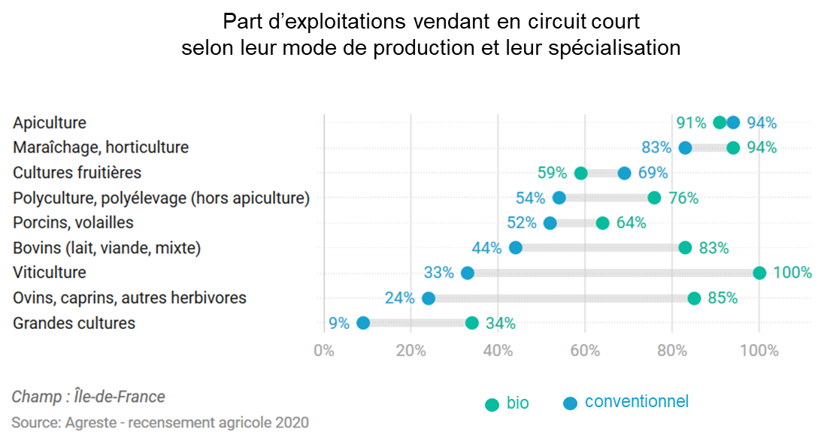
Recensement agricole 2020

Part d'exploitations vendant en circuit court selon leur mode de production conventionnel / biologique et leur spécialisation

Orientation technico-économique | Conventionnel | Bio
Apiculture | 94% | 91%
Maraîchage, horticulture | 83% | 94%
Cultures fruitières | 69% | 59%
Polyculture, polyélevage (hors apiculture) | 54% | 76%
Porcins, volailles | 52% | 64%
Bovins (lait, viande, mixte) | 44% | 83%
Viticulture | 33% | 100%
Ovins, caprins, autres herbivores | 24% | 85%
Grandes cultures | 9% | 34%

Champ : Île-de-France.
Source : Agreste - Recensement agricole 2020

Graphique 3

Graphique 3
Recensement agricole 2020

Nombre d'exploitations par mode de vente en circuit court en Île-de-France en 2020*

Vente : | Effectif
à la ferme | 612
sur les marchés | 281
à un commerçant détaillant | 232
en paniers, AMAP | 190
à des grandes et moyennes surfaces | 177
à des restaurants (hors restauration collective) | 128
en point de vente collectif (magasin de producteurs,…) | 105
via une plateforme de commande en ligne | 76
en salons et foires | 70
via le site internet de l'exploitation | 69
à la restauration collective | 69
en tournée ou à domicile | 50
par correspondance (courriel, téléphone…) | 35

* une même exploitation peut avoir plusieurs modes de vente en circuit court.
Champ : Île-de-France.
Source : Agreste - Recensement agricole 2020

Nombre d'exploitations selon le mode de vente en circuit court* en Île-de-France en 2020

 |  | Z

* une même exploitation peut avoir plusieurs modes de vente en circuit court

